Розничный прайс
ENERTA · РОЗНИЧНЫЙ ПРАЙС
Стабилизаторы напряжения · актуальные розничные цены по способам оплаты
Коммерческая политика: 2026-09-01.1 |  |  |  |  |  | Обновлено: 3 сентября 2026 года
Цены указаны за одну единицу оборудования. Наличие и срок поставки подтвердит менеджер при оформлении.

Фото | Модель | Серия | Мощность | Наличные | СБП/QR | Карта | Безналичный расчёт по счёту | Наличие | Остаток | Гарантия | Примечание
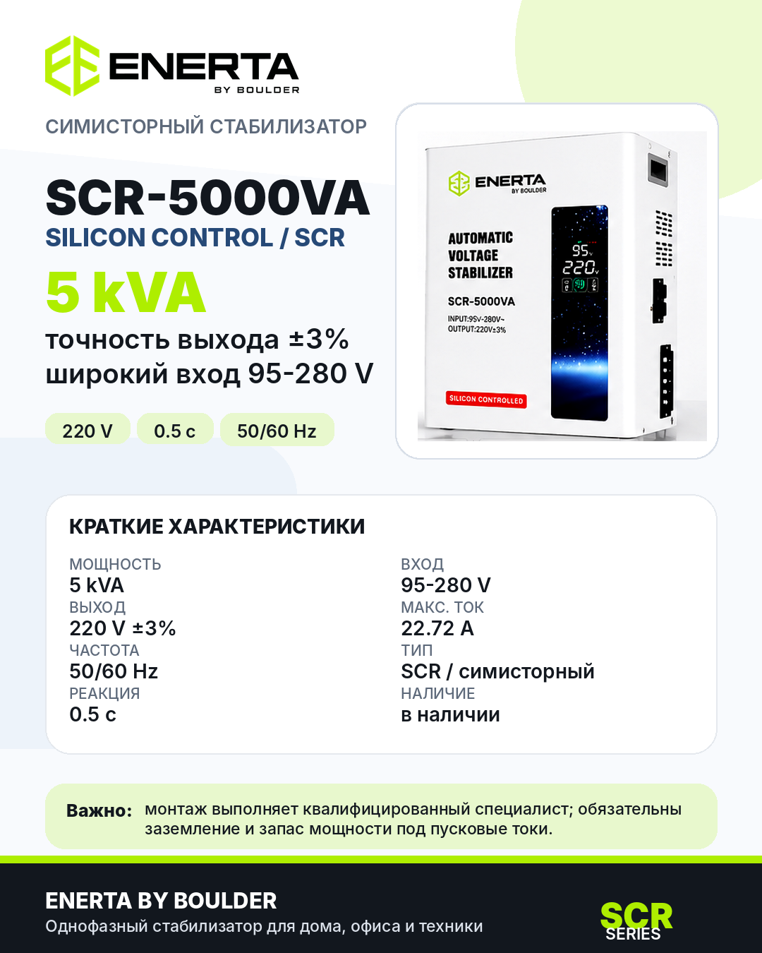 | SCR-5000VA | SCR · симисторный | 5 кВА | 32,900 ₽ | 33,247 ₽ | 33,939 ₽ | 34,632 ₽ | В наличии | 12 | 12 мес. | Условия подтвердит менеджер.
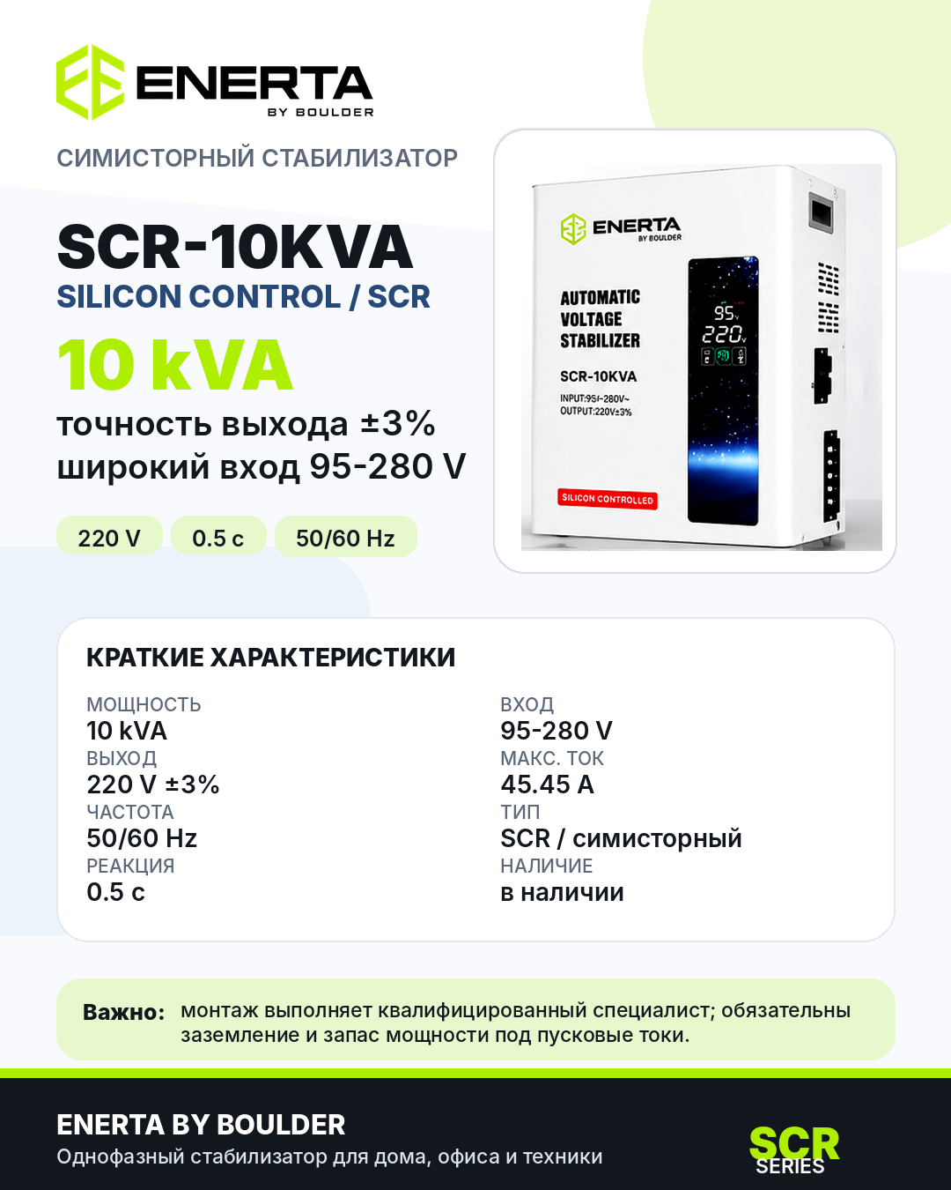 | SCR-10KVA | SCR · симисторный | 10 кВА | 49,900 ₽ | 50,426 ₽ | 51,476 ₽ | 52,527 ₽ | В наличии | 12 | 12 мес. | Условия подтвердит менеджер.
 | SCR-15KVA | SCR · симисторный | 15 кВА | 69,900 ₽ | 70,636 ₽ | 72,108 ₽ | 73,579 ₽ | В наличии | 12 | 12 мес. | Условия подтвердит менеджер.
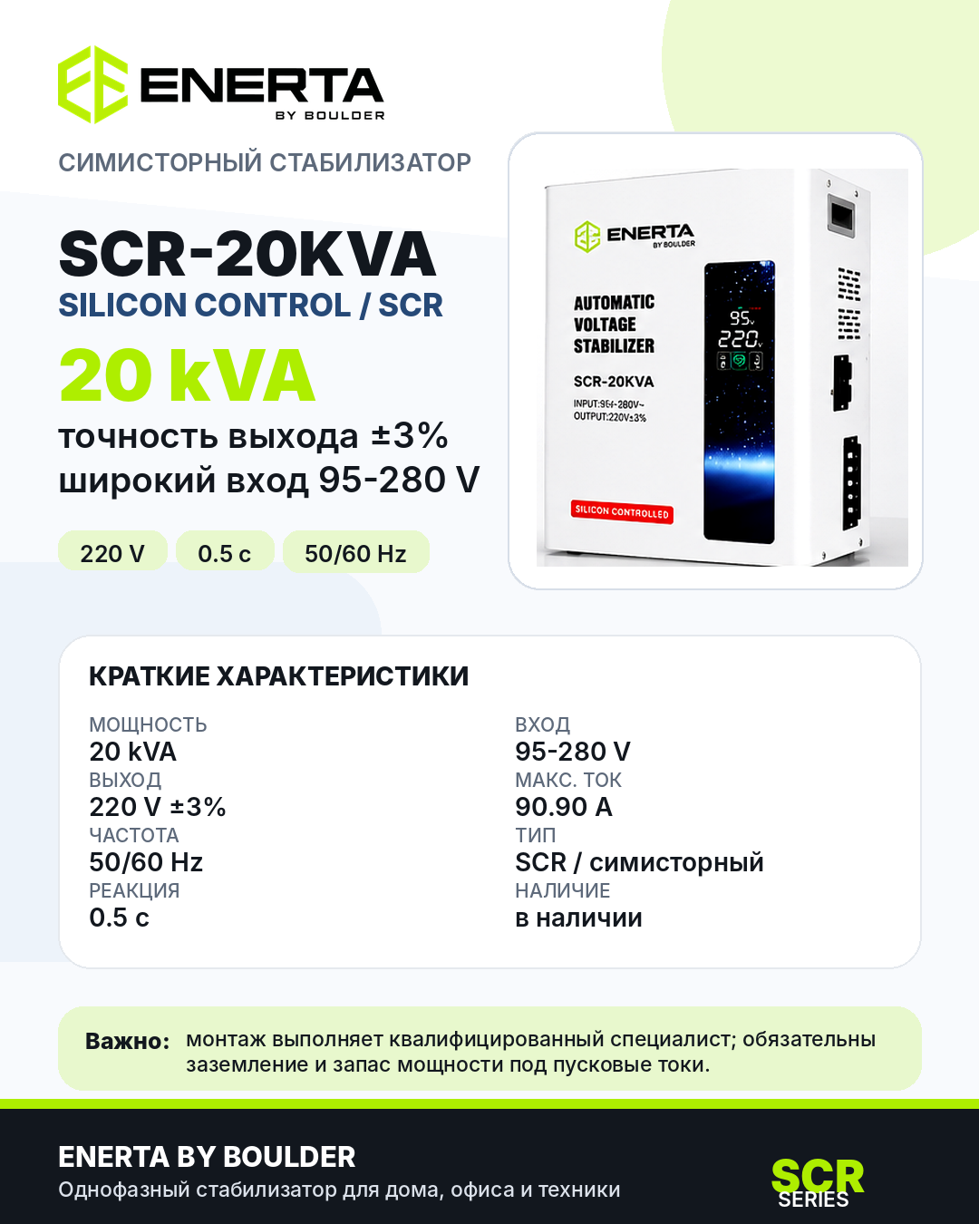 | SCR-20KVA | SCR · симисторный | 20 кВА | 89,900 ₽ | 90,847 ₽ | 92,739 ₽ | 94,632 ₽ | В наличии | 12 | 12 мес. | Условия подтвердит менеджер.
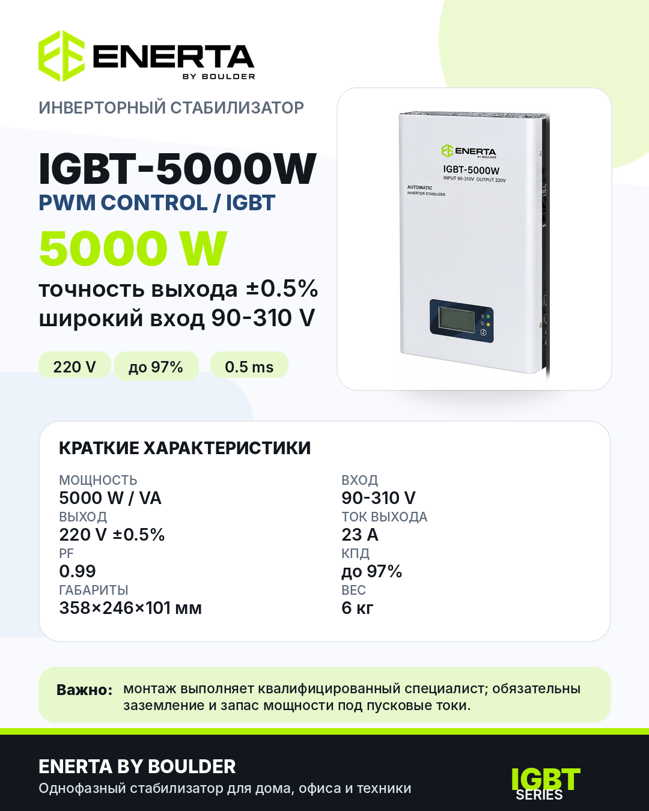 | IGBT-5000W | IGBT · инверторный | 5 кВт | 44,900 ₽ | 45,373 ₽ | 46,318 ₽ | 47,264 ₽ | В наличии | 12 | 12 мес. | Условия подтвердит менеджер.
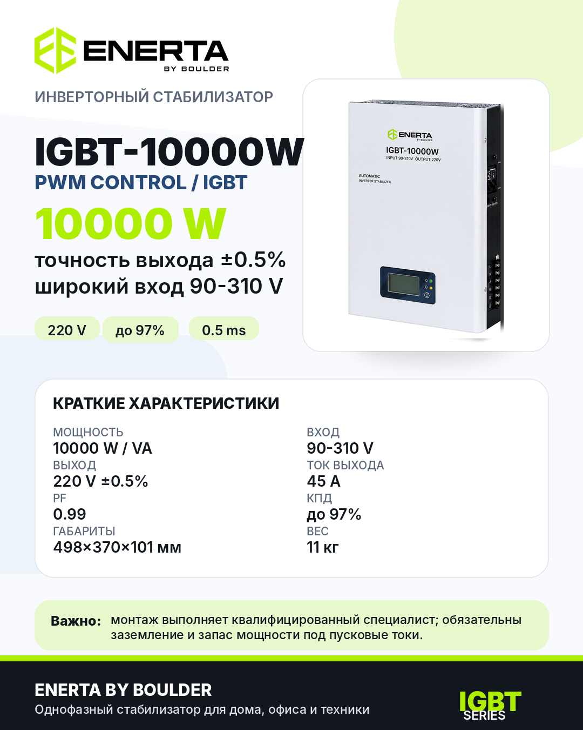 | IGBT-10000W | IGBT · инверторный | 10 кВт | 79,900 ₽ | 80,742 ₽ | 82,424 ₽ | 84,106 ₽ | В наличии | 12 | 12 мес. | Условия подтвердит менеджер.

Продавец: ООО «БАЙМОТОРС». Россия, г. Владивосток, ул. Шошина, д. 6, каб. 40. Подробности — на листах «Условия», «Монтаж» и «Сервис и гарантия».

